상품제안서
그로브 아보카도 오일 엑스트라버진 250ml(전용패키지 포함) | 상품코드: S47943

 |  |  |  |  |  |  | 02-713-8555 | www.synergygift.co.kr
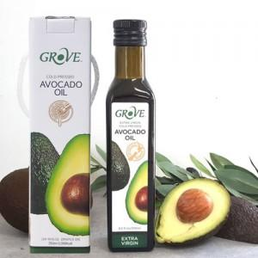

【상세/제작정보】

【인쇄/포장옵션】 | 스티커 / 포장불가능

【공급단가】 | 수량 | 20~ | 100~ | 300~ | 500~ | 1,000~
*VAT별도 | 단가 | 15,190원 | 14,260원 | 13,800원 | 13,220원 | 12,990원

【상품 URL】 | https://www.synergygift.co.kr:443/src/goods_detail.php?gdno=47943

